US-1
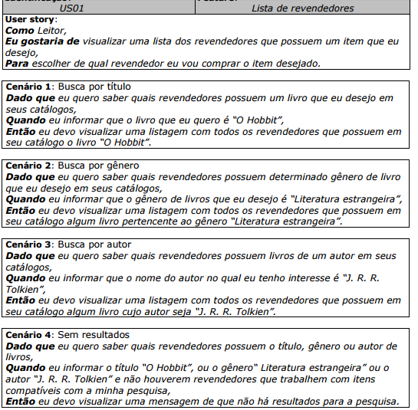
User Storie ( )
 | Apresentada ao lado

 | Atributos de Qualidade (indique sua justificativa abaixo para cada atributo)
Atômico |  | Esta US é atômica pois contém todas as informações necessárias para o seu perfeito entendimento
Completo |  | A US é bem completo e apresenta um nível de detalhe bem útil ao desenvolvimento
Prioritizável |  | Esta US é prioritizável pois está alinhado e conciso com os demais USs
Consistente |  | Esta US é consistente pois apresenta fielmente uma situação real
Conciso |  | Esta US é concisa pois todo o conteúdo apresentado é útil
Estimável |  | É estimável pois a maneira como esta foi descrita apresenta os desafios de sua implementação
Entendível |  | É entendível pois a linguagem utilizada na sua construção é bem acessível ao público-alvo
Factível |  | Esta US é factível pois está com o escopo bem definido
Indepentente |  | Esta US é independente pois seu escopo não influencia as demais US
Negociável |  | Esta US é negociável pois apresenta bem a ideia do requisito
Não Ambíguo |  | A US não é ambígua pois o processo descrito nele não está englobada por nenhuma outra US
Prioritizável |  | Esta US é prioritizável pois está alinhado e conciso com os demais USs
Pequeno |  | Esta US é pequena considerando o tamanho desta US, ou seja, está dentro do esperado
Testável |  | Esta US é Testavel pois apresenta os recursos que devem ser validados nesta etapa
Valioso |  | Esta US é Valiosa pois apresenta bem a sua real aplicabilidade no sistema

US-2
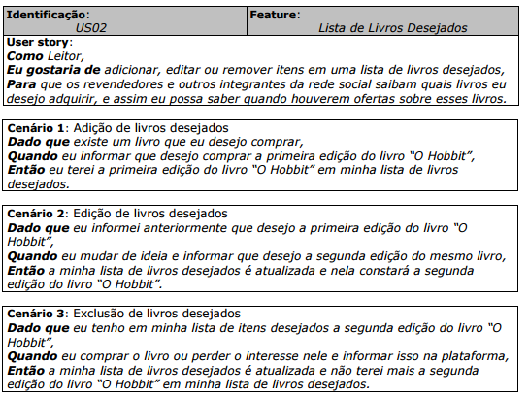
User Storie ( )
 | Apresentada ao lado

 | Atributos de Qualidade (indique sua justificativa abaixo para cada atributo)
Atômico |  | Esta US é atômica pois contém todas as informações necessárias para o seu perfeito entendimento
Completo |  | A US é bem completo e apresenta um nível de detalhe bem útil ao desenvolvimento
Prioritizável |  | Esta US é prioritizável pois está alinhado e conciso com os demais USs
Consistente |  | Esta US é consistente pois apresenta fielmente uma situação real
Conciso |  | Esta US é concisa pois todo o conteúdo apresentado é útil
Estimável |  | É estimável pois a maneira como esta foi descrita apresenta os desafios de sua implementação
Entendível |  | É entendível pois a linguagem utilizada na sua construção é bem acessível ao público-alvo
Factível |  | Esta US é factível pois está com o escopo bem definido
Indepentente |  | Esta US é independente pois seu escopo não influencia as demais US
Negociável |  | Esta US é negociável pois apresenta bem a ideia do requisito
Não Ambíguo |  | A US não é ambígua pois o processo descrito nele não está englobada por nenhuma outra US
Prioritizável |  | Esta US é prioritizável pois está alinhado e conciso com os demais USs
Pequeno |  | Esta US é pequena considerando o tamanho desta US, ou seja, está dentro do esperado
Testável |  | Esta US é Testavel pois apresenta os recursos que devem ser validados nesta etapa
Valioso |  | Esta US é Valiosa pois apresenta bem a sua real aplicabilidade no sistema

US-7
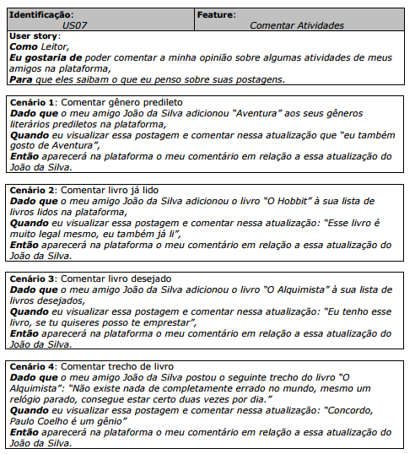
User Storie ( )
 | Apresentada ao lado

 | Atributos de Qualidade (indique sua justificativa abaixo para cada atributo)
Atômico |  | Esta US é atômica pois contém todas as informações necessárias para o seu perfeito entendimento
Completo |  | A US é bem completo e apresenta um nível de detalhe bem útil ao desenvolvimento
Prioritizável |  | Esta US é prioritizável pois está alinhado e conciso com os demais USs
Consistente |  | Esta US é consistente pois apresenta fielmente uma situação real
Conciso |  | Esta US é concisa pois todo o conteúdo apresentado é útil
Estimável |  | É estimável pois a maneira como esta foi descrita apresenta os desafios de sua implementação
Entendível |  | É entendível pois a linguagem utilizada na sua construção é bem acessível ao público-alvo
Factível |  | Esta US é factível pois está com o escopo bem definido
Indepentente |  | Esta US é independente pois seu escopo não influencia as demais US
Negociável |  | Esta US é negociável pois apresenta bem a ideia do requisito
Não Ambíguo |  | A US não é ambígua pois o processo descrito nele não está englobada por nenhuma outra US
Prioritizável |  | Esta US é prioritizável pois está alinhado e conciso com os demais USs
Pequeno |  | Esta US é pequena considerando o tamanho desta US, ou seja, está dentro do esperado
Testável |  | Esta US é Testavel pois apresenta os recursos que devem ser validados nesta etapa
Valioso |  | Esta US é Valiosa pois apresenta bem a sua real aplicabilidade no sistema

US-8
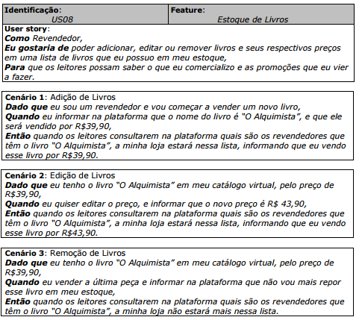
User Storie ( )
 | Apresentada ao lado

 | Atributos de Qualidade (indique sua justificativa abaixo para cada atributo)
Atômico |  | Esta US é atômica pois contém todas as informações necessárias para o seu perfeito entendimento
Completo |  | A US é bem completo e apresenta um nível de detalhe bem útil ao desenvolvimento
Prioritizável |  | Esta US é prioritizável pois está alinhado e conciso com os demais USs
Consistente |  | Esta US é consistente pois apresenta fielmente uma situação real
Conciso |  | Esta US é concisa pois todo o conteúdo apresentado é útil
Estimável |  | É estimável pois a maneira como esta foi descrita apresenta os desafios de sua implementação
Entendível |  | É entendível pois a linguagem utilizada na sua construção é bem acessível ao público-alvo
Factível |  | Esta US é factível pois está com o escopo bem definido
Indepentente |  | Esta US é independente pois seu escopo não influencia as demais US
Negociável |  | Esta US é negociável pois apresenta bem a ideia do requisito
Não Ambíguo |  | A US não é ambígua pois o processo descrito nele não está englobada por nenhuma outra US
Prioritizável |  | Esta US é prioritizável pois está alinhado e conciso com os demais USs
Pequeno |  | Esta US é pequena considerando o tamanho desta US, ou seja, está dentro do esperado
Testável |  | Esta US é Testavel pois apresenta os recursos que devem ser validados nesta etapa
Valioso |  | Esta US é Valiosa pois apresenta bem a sua real aplicabilidade no sistema

US-9
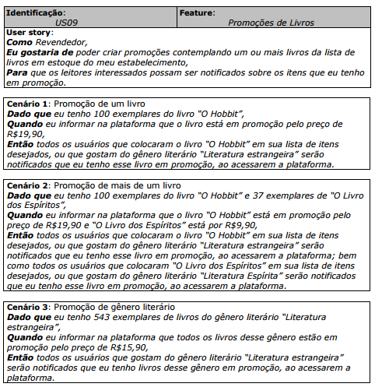
User Storie ( )
 | Apresentada ao lado

 | Atributos de Qualidade (indique sua justificativa abaixo para cada atributo)
Atômico |  | Esta US é atômica pois contém todas as informações necessárias para o seu perfeito entendimento
Completo |  | A US é bem completo e apresenta um nível de detalhe bem útil ao desenvolvimento
Prioritizável |  | Esta US é prioritizável pois está alinhado e conciso com os demais USs
Consistente |  | Esta US é consistente pois apresenta fielmente uma situação real
Conciso |  | Esta US é concisa pois todo o conteúdo apresentado é útil
Estimável |  | É estimável pois a maneira como esta foi descrita apresenta os desafios de sua implementação
Entendível |  | É entendível pois a linguagem utilizada na sua construção é bem acessível ao público-alvo
Factível |  | Esta US é factível pois está com o escopo bem definido
Indepentente |  | Esta US é independente pois seu escopo não influencia as demais US
Negociável |  | Esta US é negociável pois apresenta bem a ideia do requisito
Não Ambíguo |  | A US não é ambígua pois o processo descrito nele não está englobada por nenhuma outra US
Prioritizável |  | Esta US é prioritizável pois está alinhado e conciso com os demais USs
Pequeno |  | Esta US é pequena considerando o tamanho desta US, ou seja, está dentro do esperado
Testável |  | Esta US é Testavel pois apresenta os recursos que devem ser validados nesta etapa
Valioso |  | Esta US é Valiosa pois apresenta bem a sua real aplicabilidade no sistema

